2025_BRM1101
 |  |  | 2025 |  |  |  |  |  |  | ver 1.0.1
 |  |  | BRM1101近畿200km海南 Twilight Wind Farm |  |  |  |  |  |  | 2025-10-26
 |  |  | ※時刻の記述は6：00スタート基準です
 | 形状 | 信号 | ポイント | 標識 | ポイントまでの道路 | ポイント までの 区間距離 | 累計 距離 | 区間後 進路 |  | 備考 | チェック 間距離
1 |  |  | スタート JR海南駅西口 |  |  | 0.0 | 0.0 |  |  | 6:00 スタート 有人受け付け 参加申込書を提出しブルベカード受け取り | 0
2 | ┳ | S | 海南駅前 |  |  | 0.1 | 0.1
3 | ├ | S | 馬場町1丁目 |  | R370 | 0.6 | 0.7 |  |  |  |  |  | ┳ Y
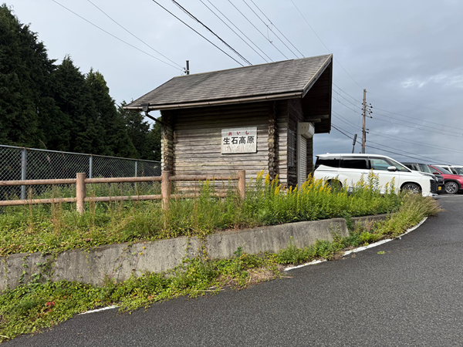
4 | ┼ | S | 重根(しこね)第二 |  | K18 | 2.9 | 3.6 |  |  | 左手にかいなん動物病院 |  |  | Y
5 | ┼ | S | 竜部池 |  |  | 1.0 | 4.6 |  |  |  |  | ├ | ┳
6 | ┼ | S | 阪井 |  | K18 | 1.6 | 6.2 |  |  | 左手にローソン阪井店、この後15４kmコンビニなし |  | ┼ | ┳
7 | ┳ |  |  |  | R370新道 | 5.7 | 11.9 |  |  | 突き当り右折 |  |  | ┳ | ⏋
8 | ┳ |  |  |  | R370新道 | 0.1 | 12.0 |  |  | 突き当り左折 |  |  | ┳ | ⎾
9 | ┼ | S | 小川橋南詰 | ○ | R370新道 | 1.0 | 13.0 |  |  | →清水・生石方面へ |  |  | Y
10 | Y |  |  |  | K180 | 2.9 | 15.9 |  |  | ←生石高原方面へ |  |  | ┳ | ʎ
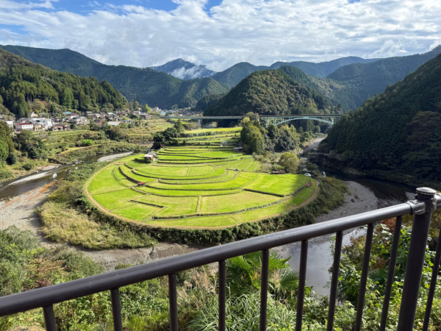
11 | ├ |  | 札立峠・ト字路 |  |  | 4.6 | 20.5 |  |  | 最大の難所、生石山の登り 7.4km、平均斜度9.4%、最大斜度15%超 フォトコントロール (参考タイム 8:09) 通過時刻をベルベカードに記入
12 | ┤ |  | PC1 生石高原第1駐車場 |  | K184 | 2.9 | 23.4 | 左側 |  |  | 23.4
13 | ┳ |  | 札立峠・T字路 | ○ | K184 | 2.7 | 26.1 |  |  | →生石高原
14 | ┳ |  |  | ○ | K180 | 4.8 | 30.9 |  |  | ←しみず温泉 方面へ 右側、大岡酒店、自販機あり
15 | Y |  | 道の駅 あらぎの里・Y字路 |  | R480 | 6.0 | 36.9 |  | あらぎ | あらぎの里、自販機・トイレあり（この後自販機少ない、水分補給はここで）
16 | I |  | PC2 あらぎ島 |  |  | 0.8 | 37.7 | 右側 |  | フォトコントロール(あらぎ島を背景にバイク写真) (参考タイム8:54) 通過時刻をブルベカードに記入 | 14.3
17 | ┳ |  |  |  |  | 1.1 | 38.8
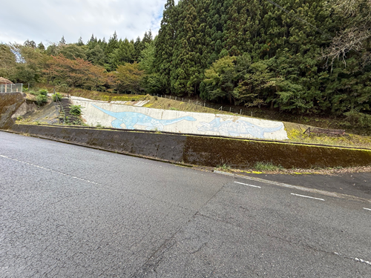
18 | I |  | PC3 恐竜壁画前 フォトコントロール |  | R480 | 24.3 | 63.1 | 右側 |  | 恐竜壁画前でフォトコントロールその後折り返す (参考タイム10:12) 通過時刻をブルベカードに記入 | 25.4
19 | Y |  | 花園中南 Y字路 | ○ | R480 | 1.5 | 64.6 |  |  | →高野龍神スカイライン6km 方面 激坂区間始まり |  |  |  | イ
20 | ├ |  |  | ○ | 龍神街道 | 0.3 | 64.9 |  |  | ↑高野龍神ｽｶｲﾗｲﾝ→ 前方･右に表示あるが右へ
21 | ʎ |  | 逆Y字路 |  | 龍神街道 | 6.6 | 71.5 |  |  | 高野龍神スカイラインに合流
22 | I |  | PC4 ごまさんスカイタワー |  | R371(高野龍神ｽｶｲﾗｲﾝ) | 9.0 | 80.5 | 左側 |  | レシート取得 (参考タイム11:24) またはフォトコントロール 通過時刻をブルベカードに記入 | 17.4
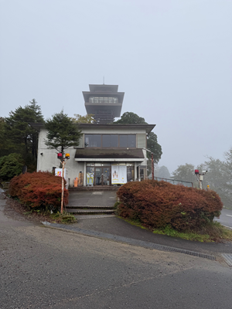
23 | I |  | 道の駅 龍神 |  | R371 | 19.4 | 99.9 |  |  | 食事・トイレ可
24 | I |  | PC5 ローソン龍神村西店 | ○ | R425 | 15.0 | 114.9 | 左側 |  | レシート取得 (参考タイム13:40) 通過時刻をブルベカードに記入 | 34.4
25 | ┤ |  |  |  | R425 | 7.7 | 122.6
26 | ┤ |  | 道の駅 水の郷 日高川龍游 |  | R424 | 0.6 | 123.2 |  |  | 食事・トイレ可
27 | I |  | 道の駅 しらまの里 |  | R424 | 28.9 | 152.1 |  |  | 軽食・トイレ可
28 | ┼ | S | 徳田 |  | R424 | 12.8 | 164.9
29 | ┼ | S | PC6 ファミリーマート有田川金屋店 |  | R424 | 0.5 | 165.4 | 左側 |  | レシート取得 (参考タイム17:00) レシート時刻をブルベカードに記入 | 50.5
30 | ┳ |  | T字路 |  | R480 | 0.7 | 166.1 |  |  |  |  |  |  | ⏋
31 | ┼ | S | 中井原 | 〇 | R424 | 0.3 | 166.4 |  |  | ←有田 海南方面へ
32 | ┼ |  | 十字路 |  | R480 | 0.8 | 167.2 |  |  |  |  |  |  | ⎾
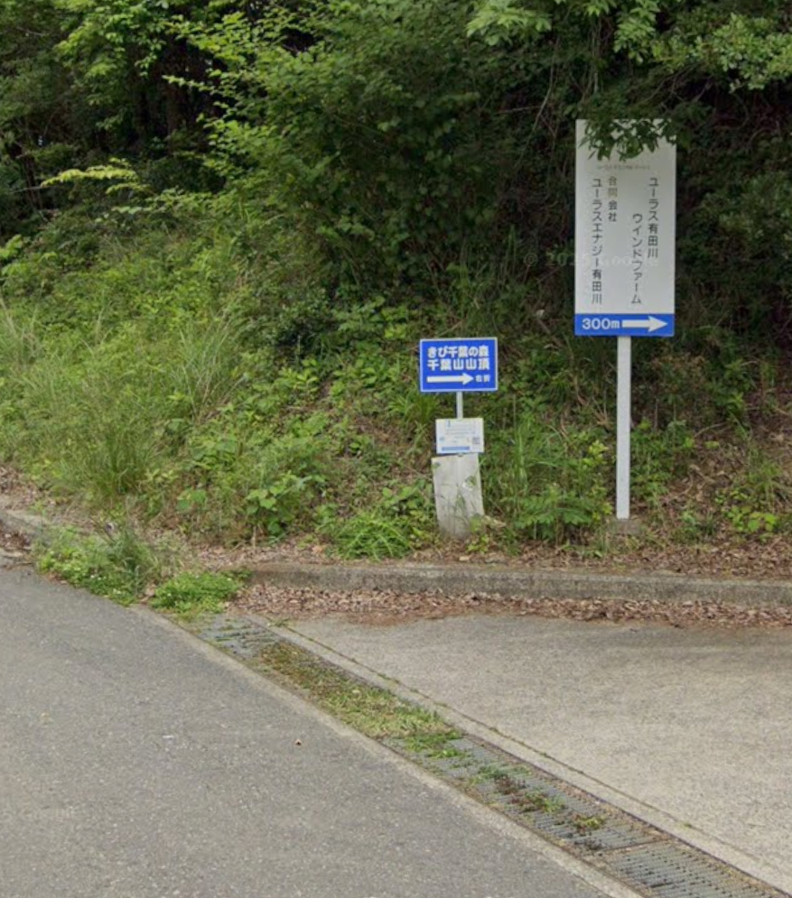
33 | ┼ | S | 有田川町 糸野 |  | R480 | 0.1 | 167.3
34 | ┼ | S | 田殿橋北詰 |  | R480 | 3.4 | 170.7
35 | ┤ | S | 田殿大橋北詰 |  | K159（R480） | 1.6 | 172.3
36 | ├ |  | ト字路 |  | R480 | 0.3 | 172.6 |  | 千葉 | ここから最後の難関、千葉山(せんばやま)への登り6.4km
37 | ├ |  | PC7 千葉山 |  |  | 6.7 | 179.3 | 右側 |  | 「きび千葉の森 千葉山山頂」の看板とバイクを撮影 通過時刻をブルベカードに記入（参考タイム17:56） | 13.9
38 | ┳ |  | T字路 |  |  | 1.5 | 180.8
39 | I |  | 直線 |  | K159 | 4.8 | 185.6 |  |  | 道なり直進で県道159→県道166へ
40 | ┼ | S | 小南 |  | K166 | 6.0 | 191.6 |  |  | R42を横切り直進
41 | Y |  |  |  | K166 | 0.1 | 191.7 |  |  | Y字路左が県道166だが川を渡らずに右へ
42 | ┼ |  |  |  |  | 0.7 | 192.4
43 | ├ |  |  |  |  | 0.2 | 192.6 |  |  | 左に自販機2台ある倉庫を過ぎて右折、加茂神社→の看板あり
44 | Y |  |  |  |  | 1.0 | 193.6 |  |  | Y字路、→加茂神社には行かずに、←塩津漁港方面へ
45 | ┳ |  |  |  |  | 1.6 | 195.2 |  |  | R42に一旦合流(R42のトンネルを1つも通らずにここまで来たら正解ルートです)
46 | Y |  |  |  | R42 | 0.9 | 196.1
47 | ┳ | S | 冷水(しみず) | ○ |  | 1.4 | 197.5 |  |  | 再度R42に合流
48 | ┤ |  |  |  | R42 | 0.4 | 197.9 |  |  | 高速出口との合流を避けて脇道へ
49 | ┼ | S | 藤白神社入り口 |  |  | 0.9 | 198.8
50 | ┼ | S | 築地 |  | R42 | 0.8 | 199.6
51 | ┼ | S | 築地西 |  | R42 | 0.1 | 199.7
52 |  |  | ゴール受付 海南nobinos 4階 会議室B |  |  | 0.3 | 200.0 | 右側 |  | Finish OPEN11:53～CLOSE19:30 海南nobinos受け付けは14:00～21:00 | 20.7

